상품제안서
블랑블랙 3단 파스텔 암막 우양산 | 상품코드: S29953

 |  |  |  |  |  |  | 02-713-8555 | www.synergygift.co.kr
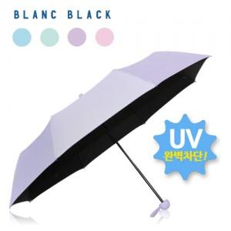

【상세/제작정보】 | ※1박스 입수량 50개 ※손잡이 모양 특성상 손잡이 인쇄는 불가능한 상품입니다.

【인쇄/포장옵션】 | 원단실크1도 / 포장지포장

【공급단가】 | 수량 | 50~ | 100~ | 500~ | 1,000~ | 3,000~
*VAT별도 | 단가 | 8,060원 | 7,870원 | 7,620원 | 7,250원 | 7,130원

【상품 URL】 | https://www.synergygift.co.kr:443/src/goods_detail.php?gdno=29953

